Ejemplo 1
EJEMPLO 1 | ACA HAY UNA FACTURA INGRESADA EN EL LIBRO DE COMPRAS DE Enero 2020

 | PASO 1 | Factura ingresa en Libro Compras

 |  |  | neto | exento | iva cf | iva irr | otro im | total
2020-01-02 | FACTURA | 100 | 100,000 | 7,000 | 17,273 | 1,727 | 25,000 | 151,000

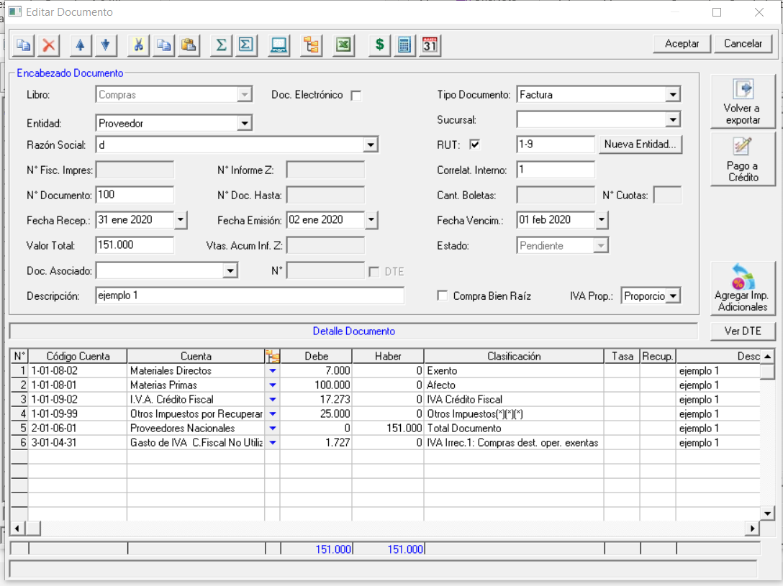

 | PASO 2
 |  | LUEGO PAGO UNA PARTE DE LA FACTURA

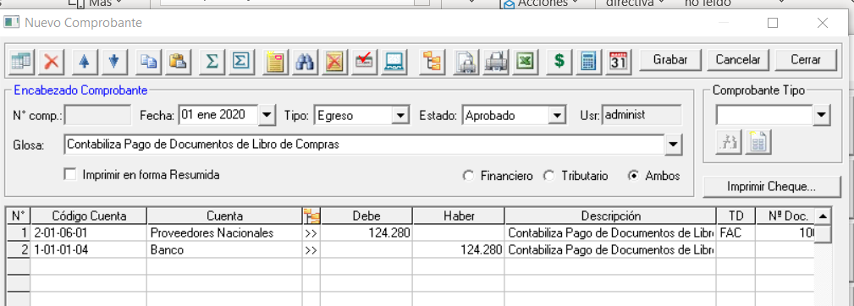

 | PASO 3 | EN EL LIBRO DE CAJA CONSOLIDADO APARECE PERCIBIDO POR |  |  |  |  | $124,280

 | PASO 4 | ACA EL MONTO IVA IRRECUPERABLE SERIA |  |  |  | $7

Ejemplo 2
EJEMPLO 2 | ACA HAY UNA FACTURA INGRESADA EN EL LIBRO DE COMPRAS DE FEBRERO 2020

 | PASO 1 | Factura ingresa en Libro Compras

 |  |  | neto | exento | iva cf | iva irr | otro im | total
2020-02-29 | FACTURA | 200 | 100,000 | 8,000 | 17,538 | 1,462 | 25,000 | 152,000

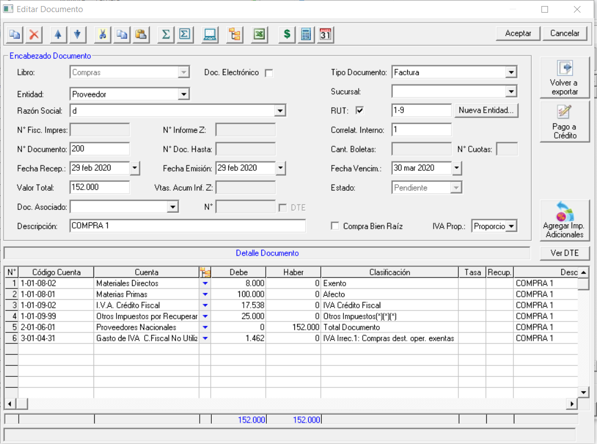

PASO 2
 | LUEGO PAGO UNA PARTE DE LA FACTURA |  |  |  | $70,000 | $30,000

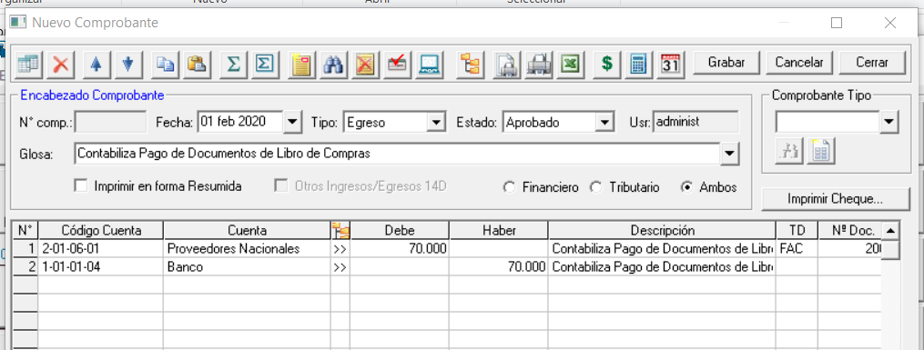

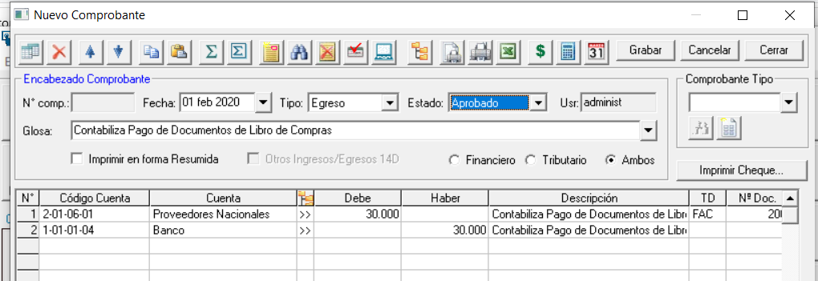

PASO 3 | EN EL LIBRO DE CAJA CONSOLIDADO APARECE PERCIBIDO POR |  |  |  |  | $100,000

PASO 4 | ACA EL MONTO IVA IRRECUPERABLE SERIA |  |  |  | $-

Ejemplo 3
EJEMPLO 3 | ACA HAY UNA FACTURA INGRESADA EN EL LIBRO DE COMPRAS DE MARZO 2020

 | PASO 1 | Factura ingresa en Libro Compras

 |  |  | neto | exento | iva cf | iva irr | otro im | total
2020-03-15 | FACTURA | 300 | 100,000 | 8,000 | 17,538 | 1,462 | 25,000 | 152,000

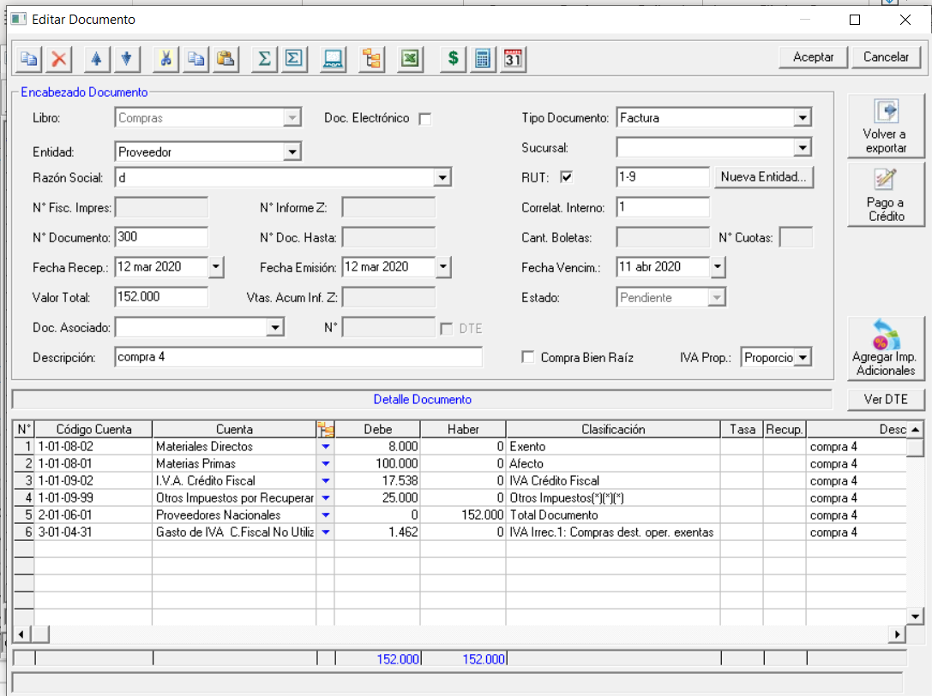

 | PASO 2
 |  | LUEGO PAGO UNA PARTE DE LA FACTURA |  |  |  | $152,000

 | PASO 3 | EN EL LIBRO DE CAJA CONSOLIDADO APARECE PERCIBIDO POR |  |  |  |  | $152,000

 | PASO 4 | ACA EL MONTO IVA IRRECUPERABLE SERIA |  |  |  | $1,462

TOTALES
IVA IRRECUPERABLE | EJEMPLO 1 | $7
 | EJEMPLO 2 | $-
 | EJEMPLO 3 | $1,462

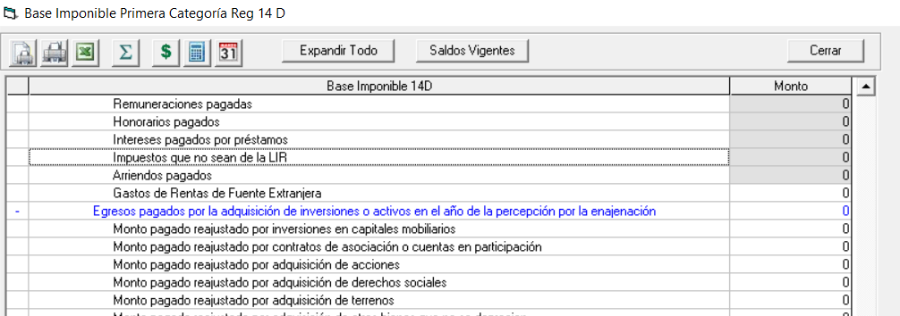
 | TOTAL | $1,469

 | ESTE ITEMA DE SUMAR
 | A LOS ITEM
 | QUE YA TENGA
 | IMPUESTOS QUE NO SEAN DE LA LIR

